SISTEMA_OBRAS_CIVILES
 | REPORTE FOTOGRÁFICO - Sistema de Obras Civiles / Seguridad Exterior
Nombre de la Estacion: | OYUNCO
Nombre de Localidad: | COLONIA
Fecha: | 08/07/2026 - 08/07/2026
Direccion: | CENTRO POBLADO OYUNCO
ID site: | LI5623
CRQ: | CRQ000000095574
Sticker Año mantenimiento |  |  | Letrero de Localidad beneficiaria o GPS
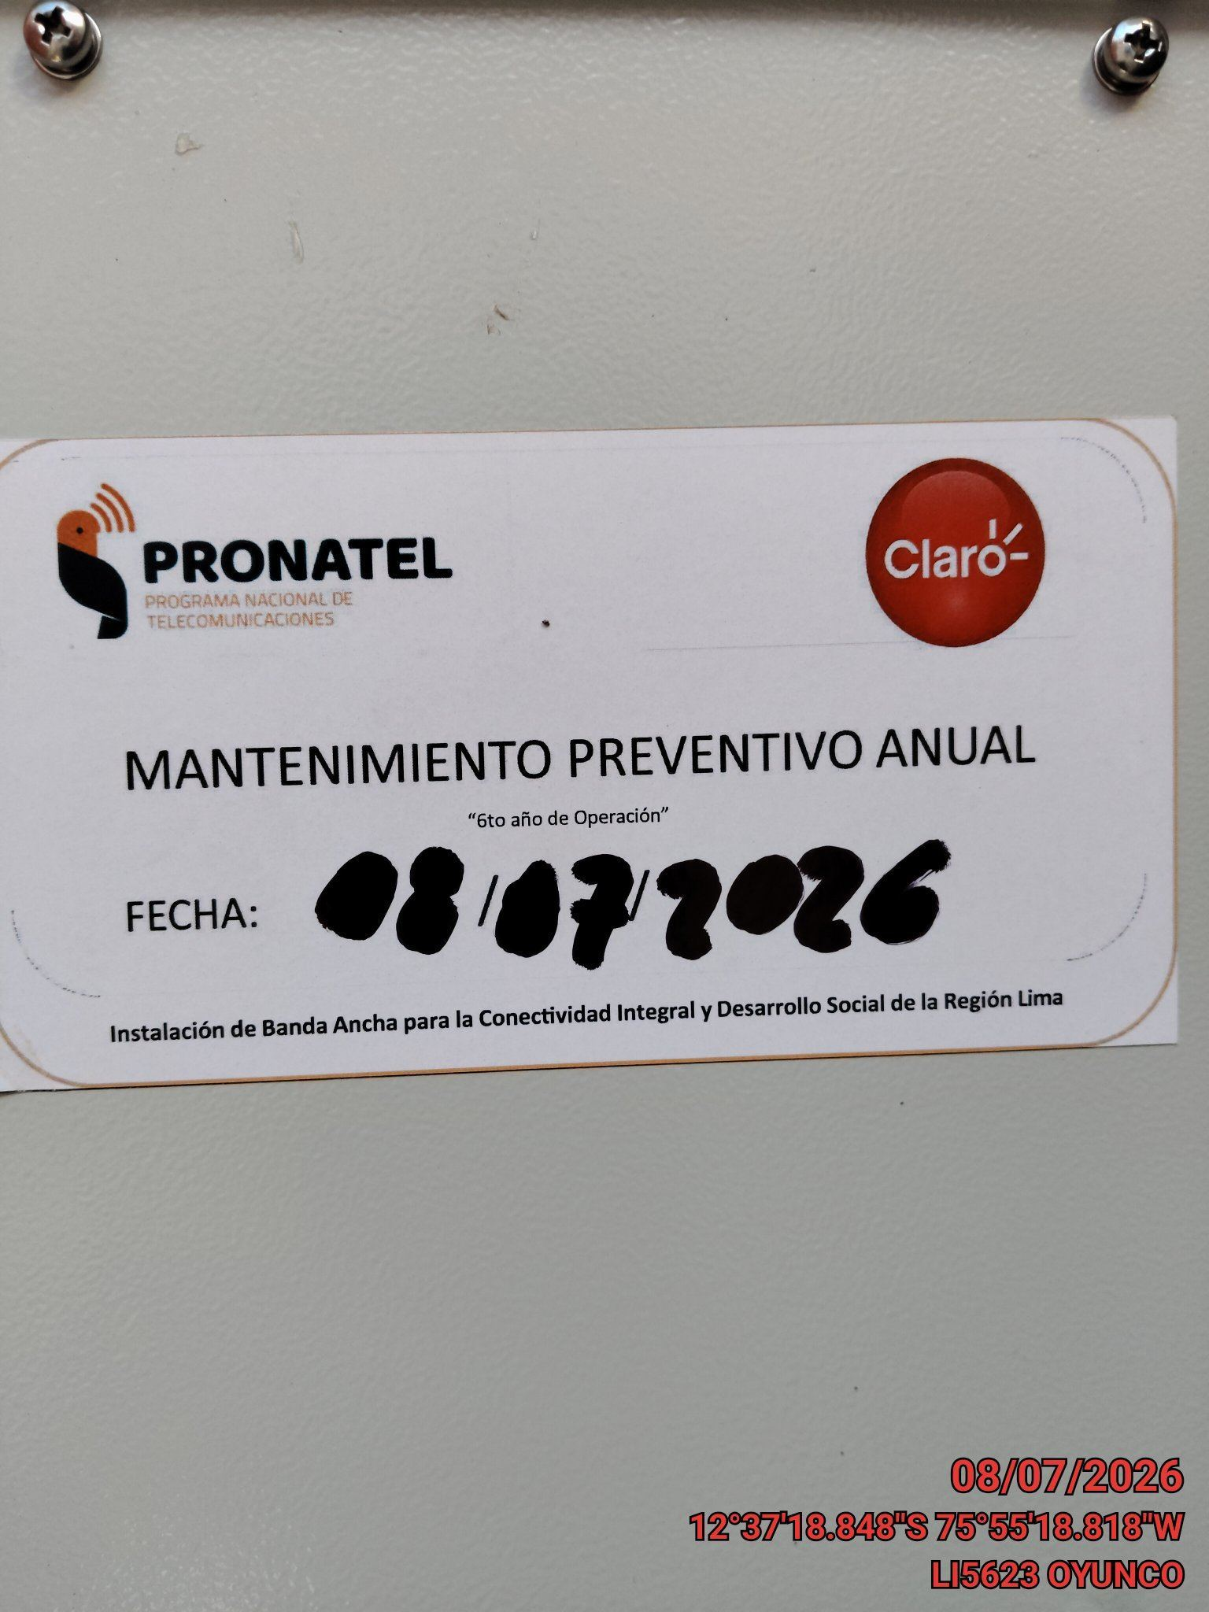 |  |  | 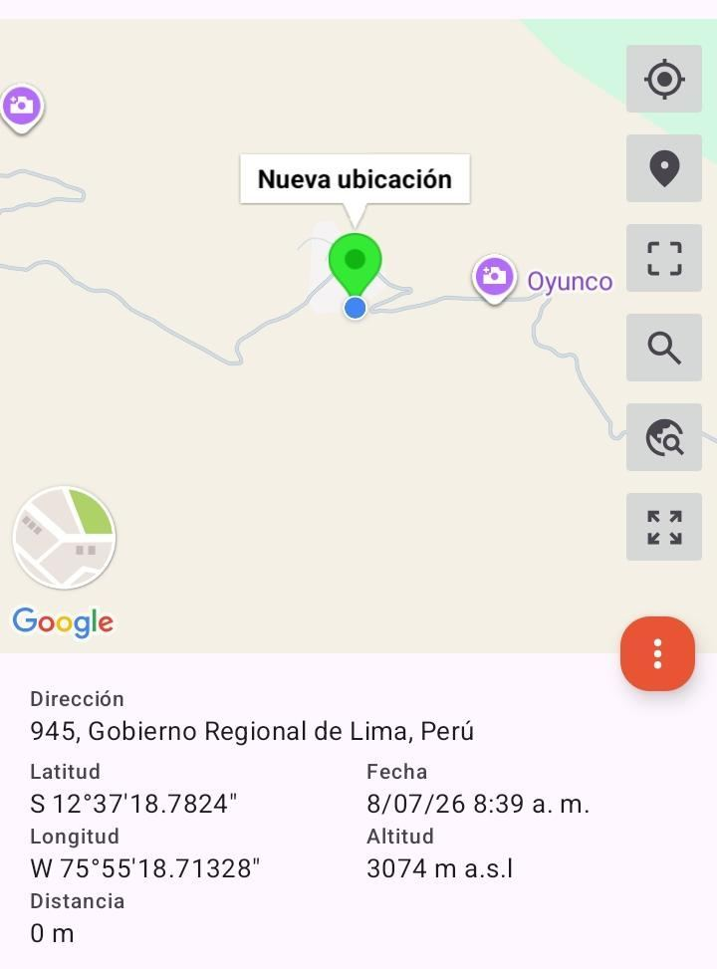

REVISION DEL ESTADO DE COLUMNAS Y VIGAS
ANTES |  | DURANTE |  | DESPUES
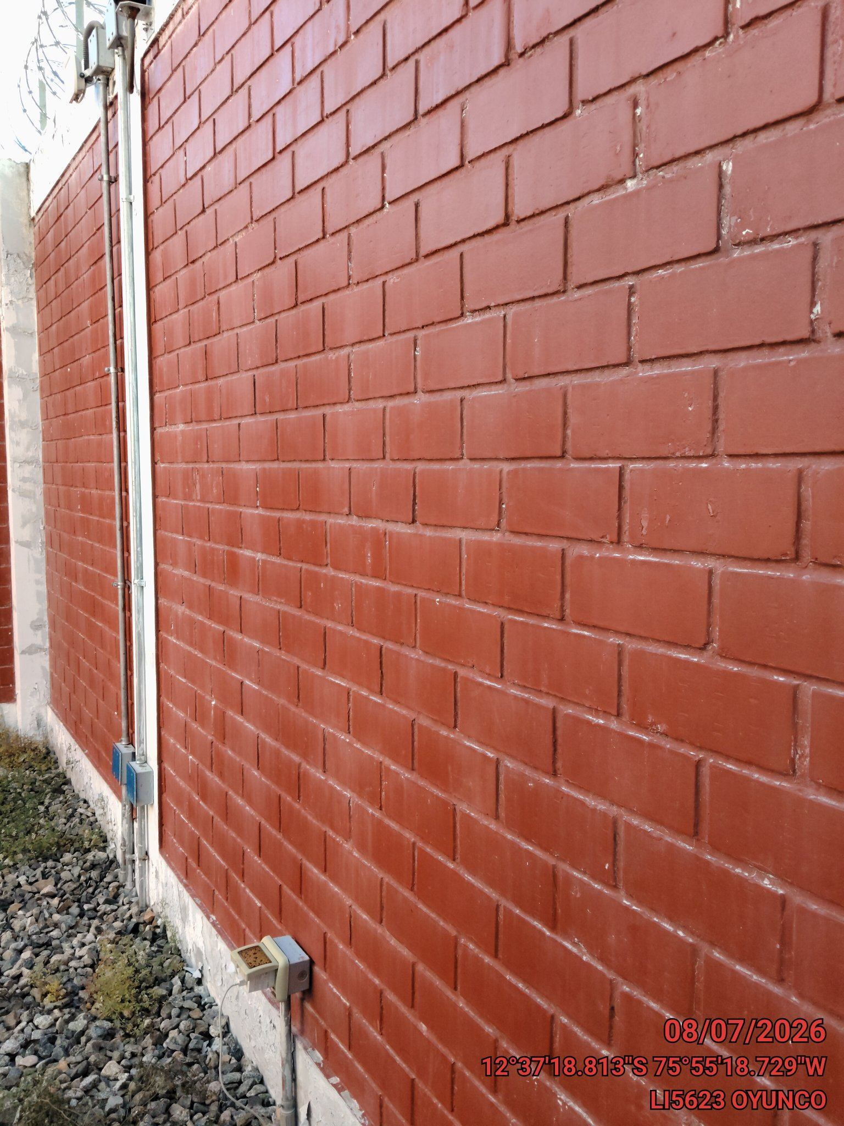 |  | 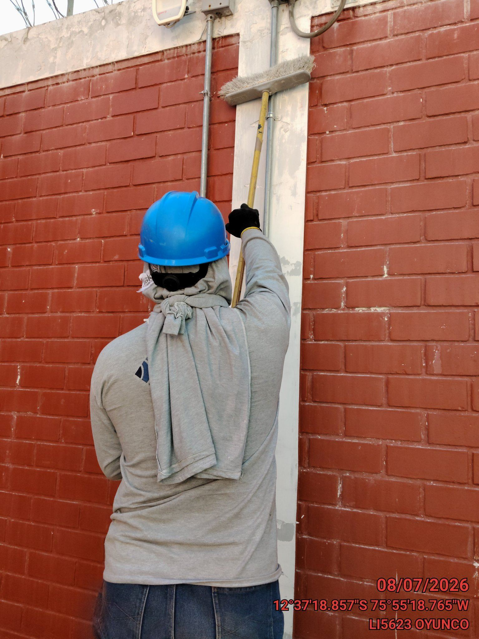 |  | 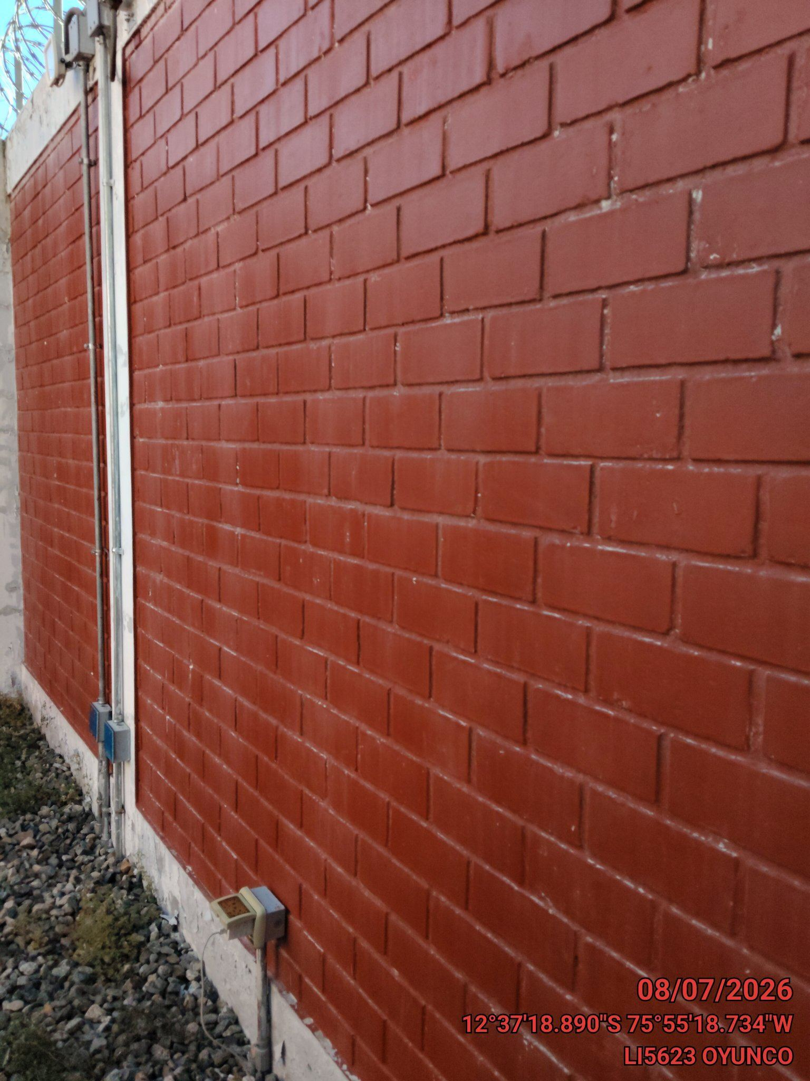

REVISION DEL ESTADO DEL CERCO PERIMETRICO
ANTES |  | DURANTE |  | DESPUES
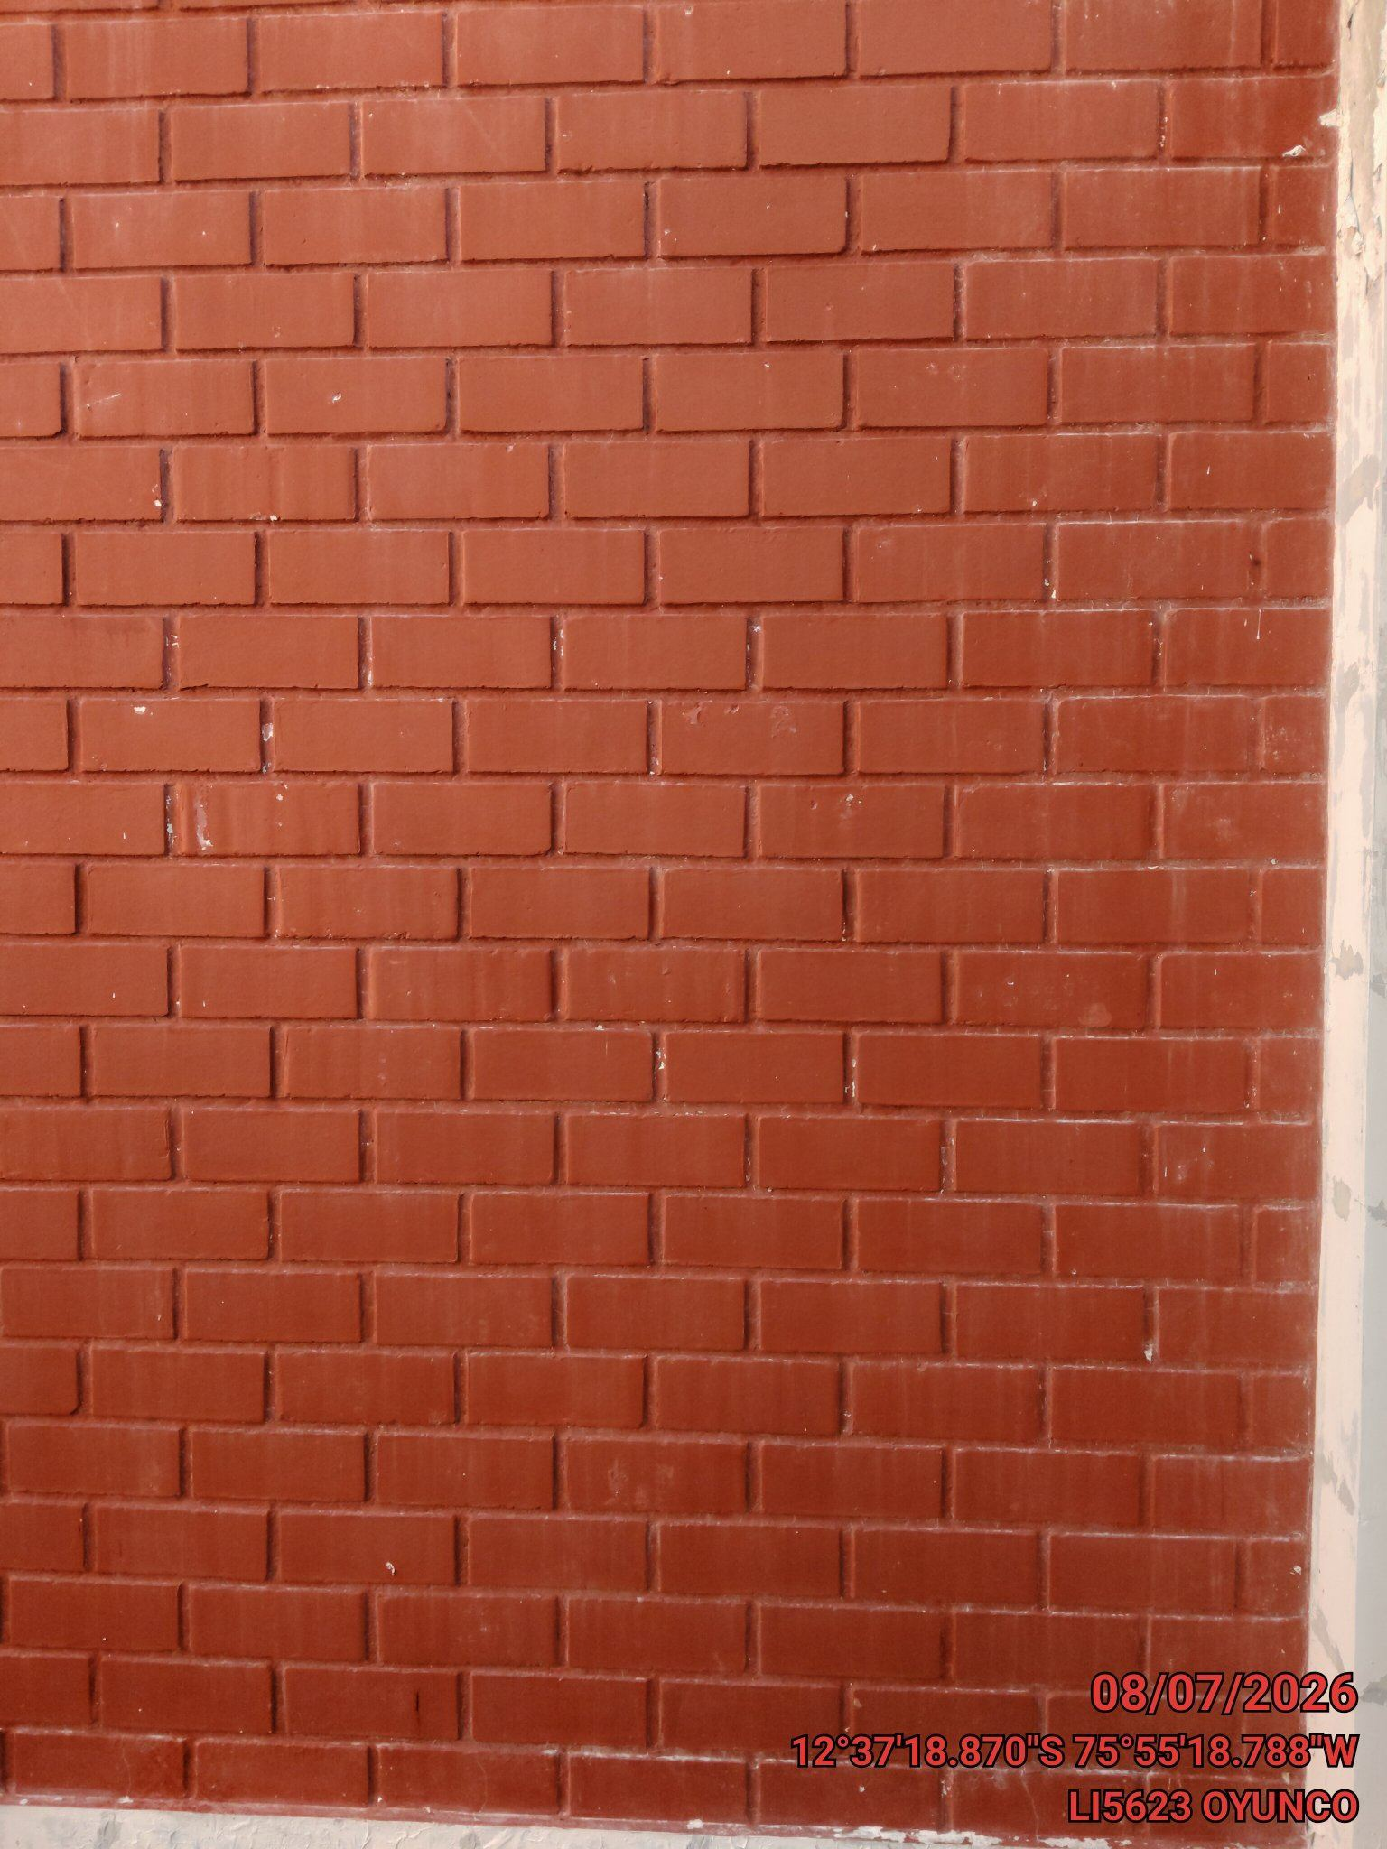 |  | 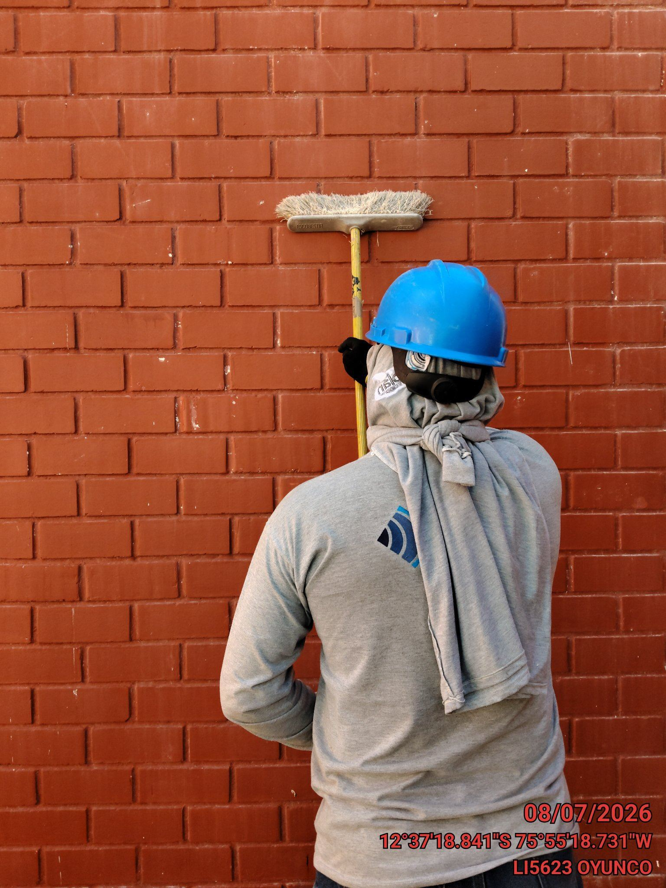 |  | 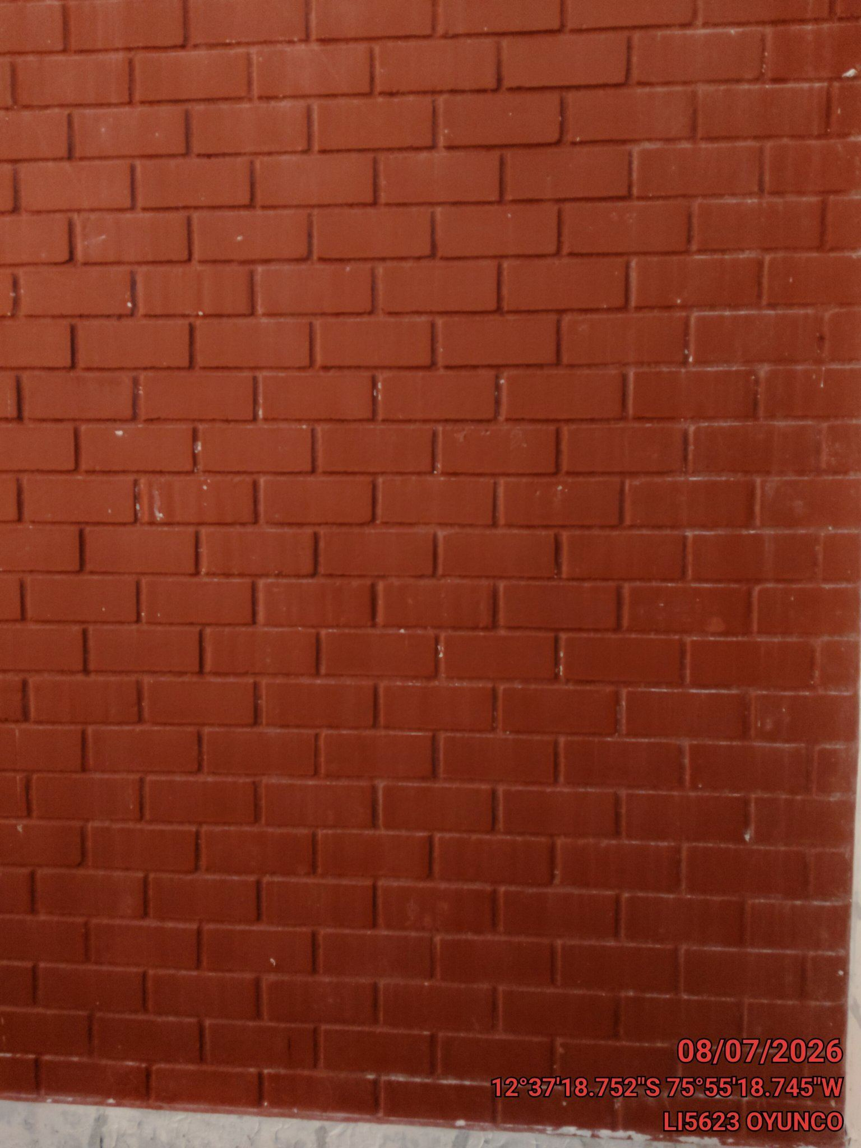

REVISION DEL ESTADO DE LA CONCERTINA
ANTES |  | DURANTE |  | DESPUES
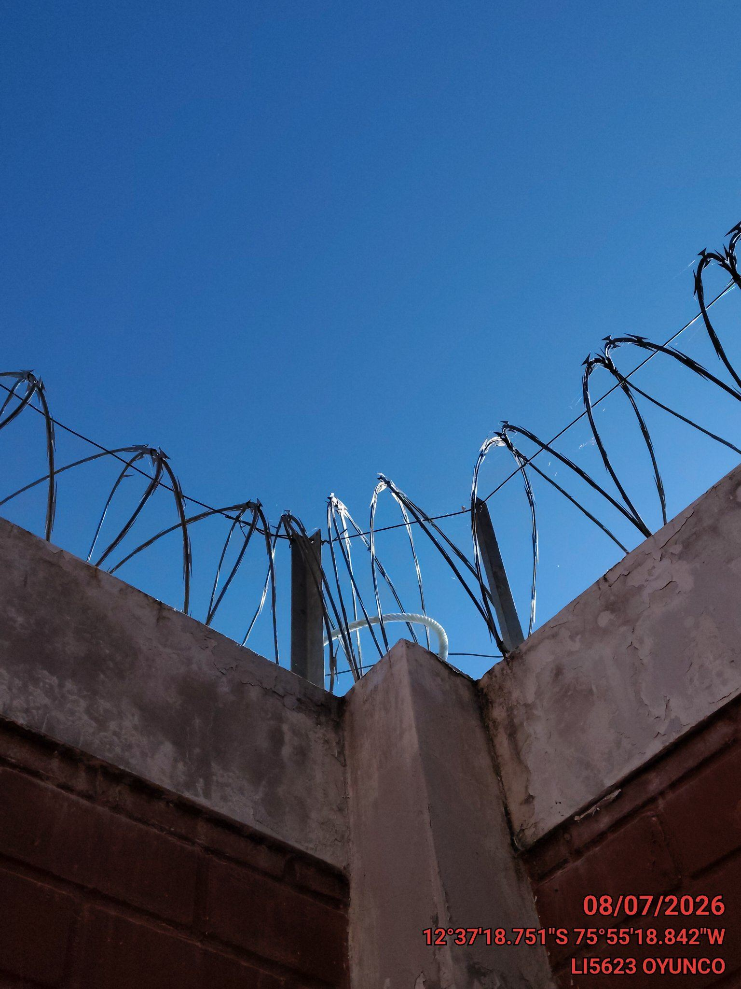 |  | 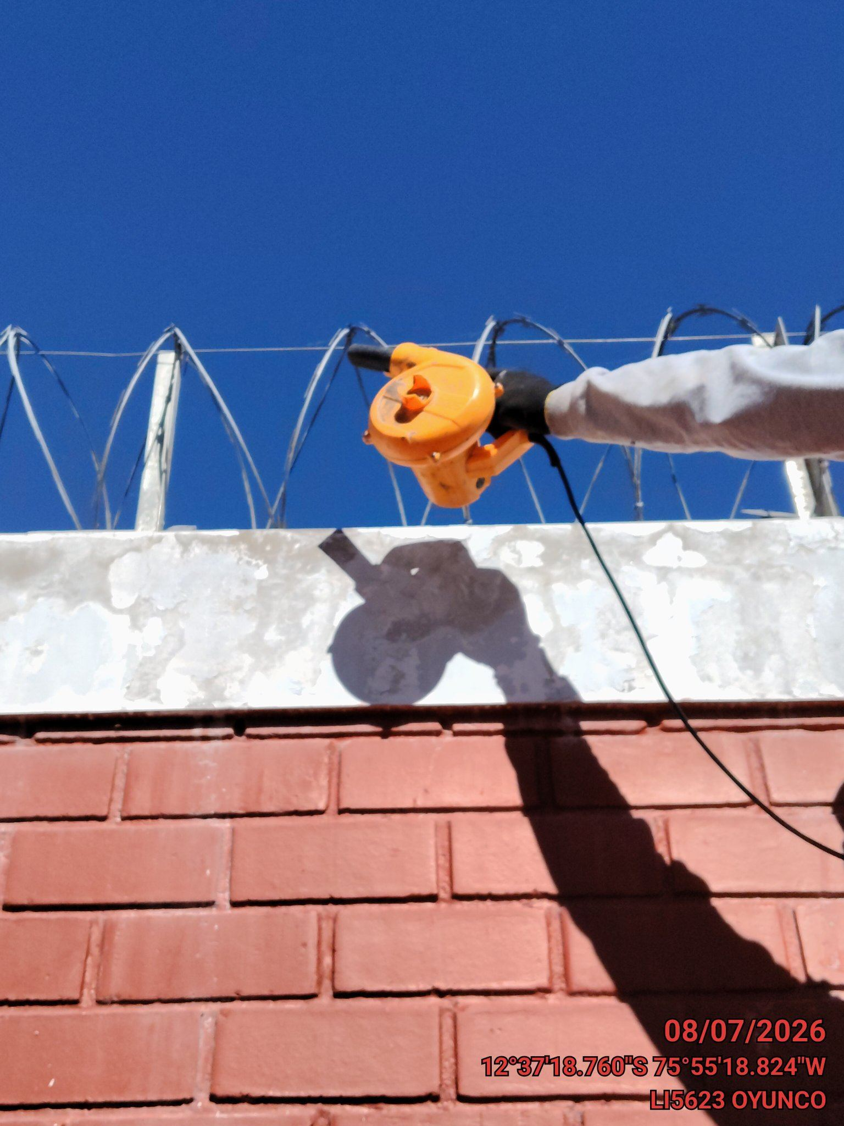 |  | 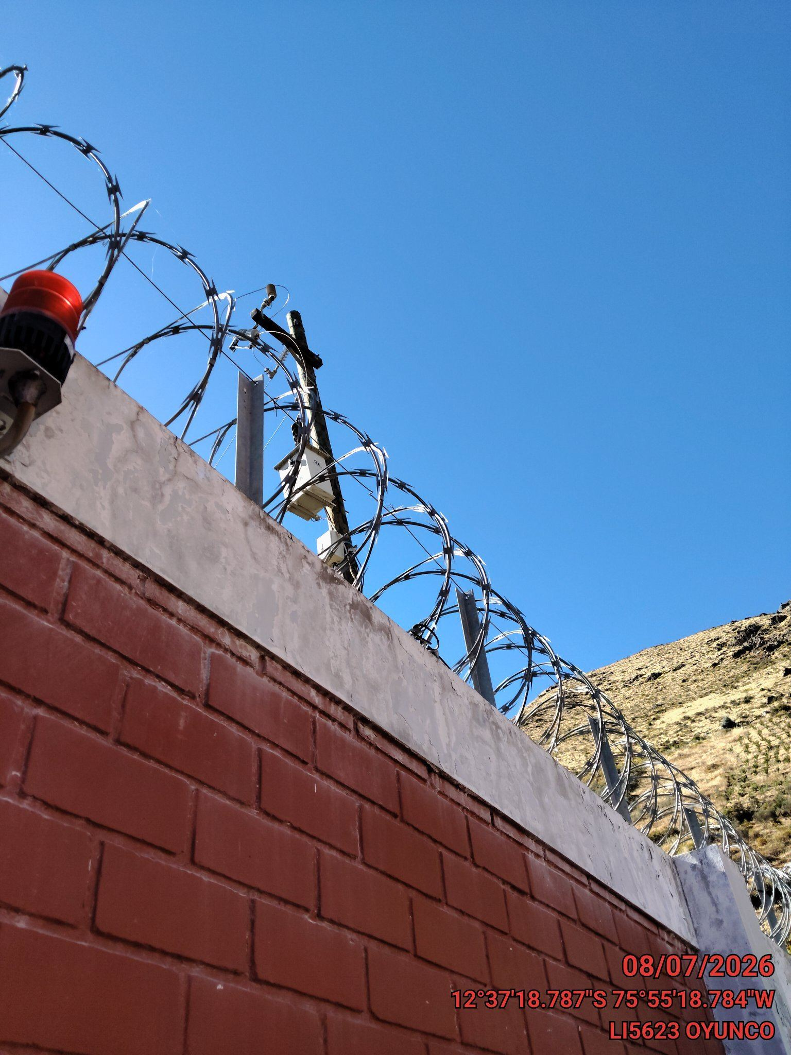

REVISION DEL ESTADO DE LA PUERTA
ANTES |  | DURANTE |  | DESPUES
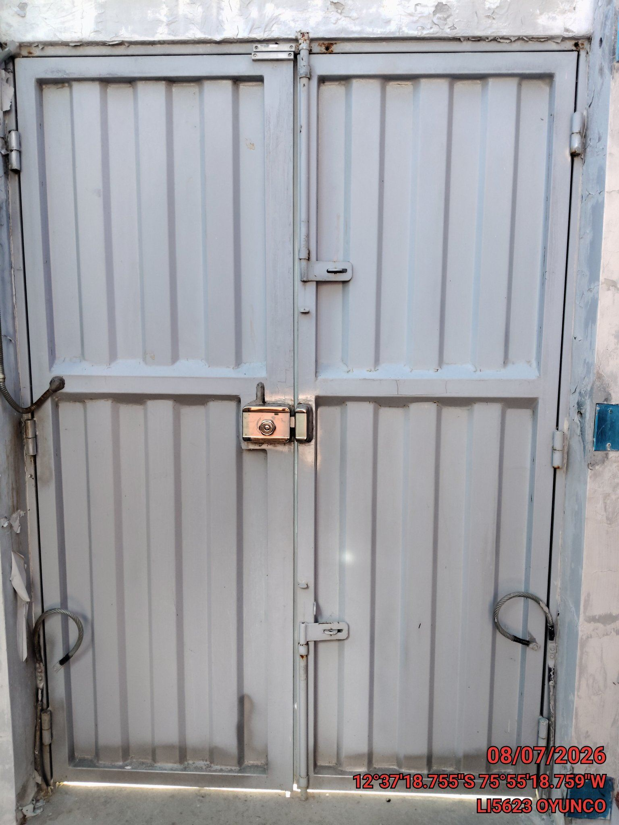 |  | 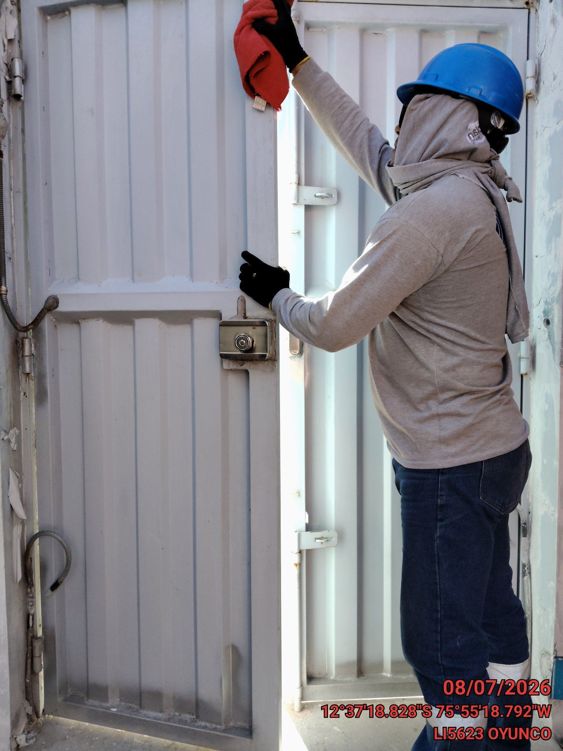 |  | 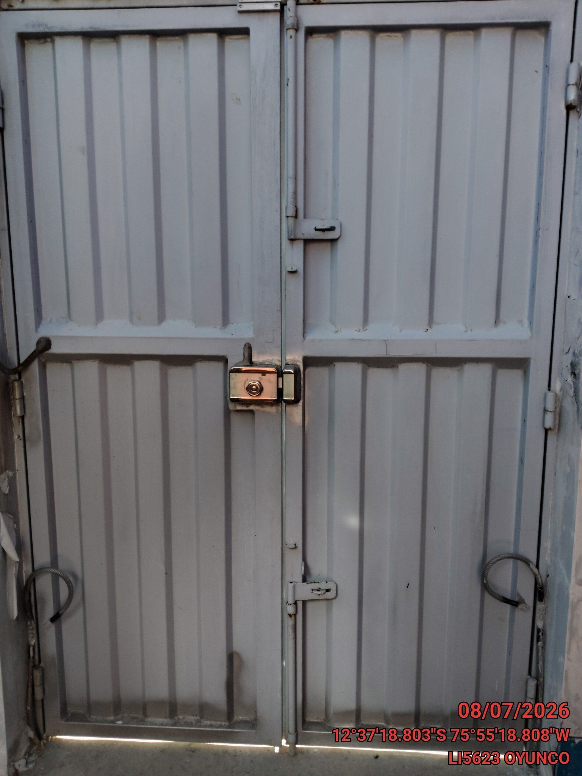

FOTOS DEL EQUIPAMIENTO EN INTERIOR DEL GABINETE
ANTES |  | DURANTE |  | DESPUES
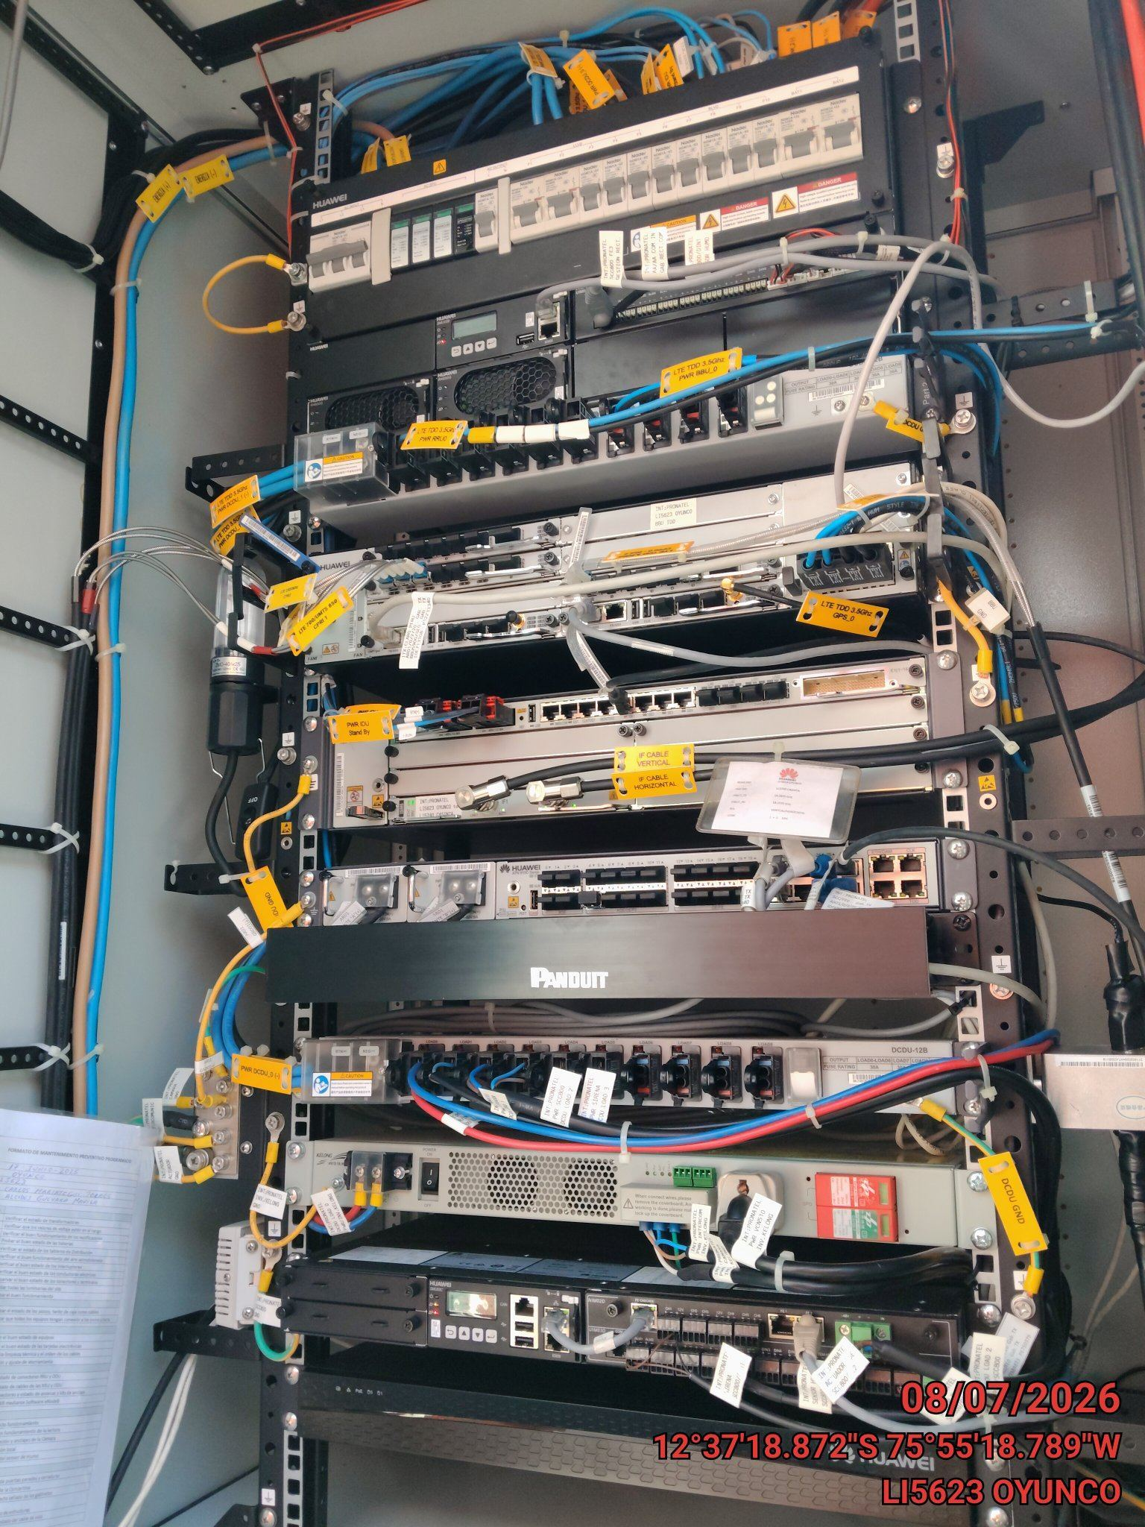 |  | 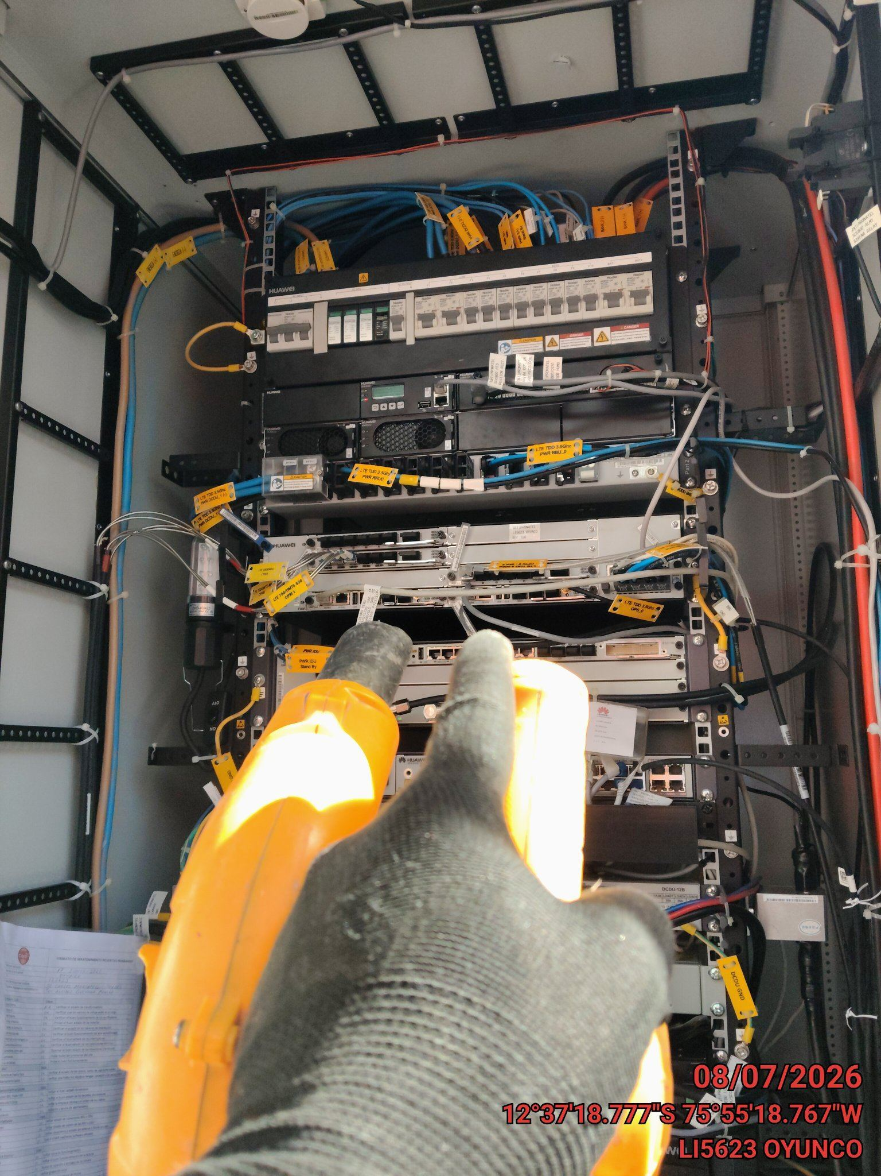 |  | 